Sheet1
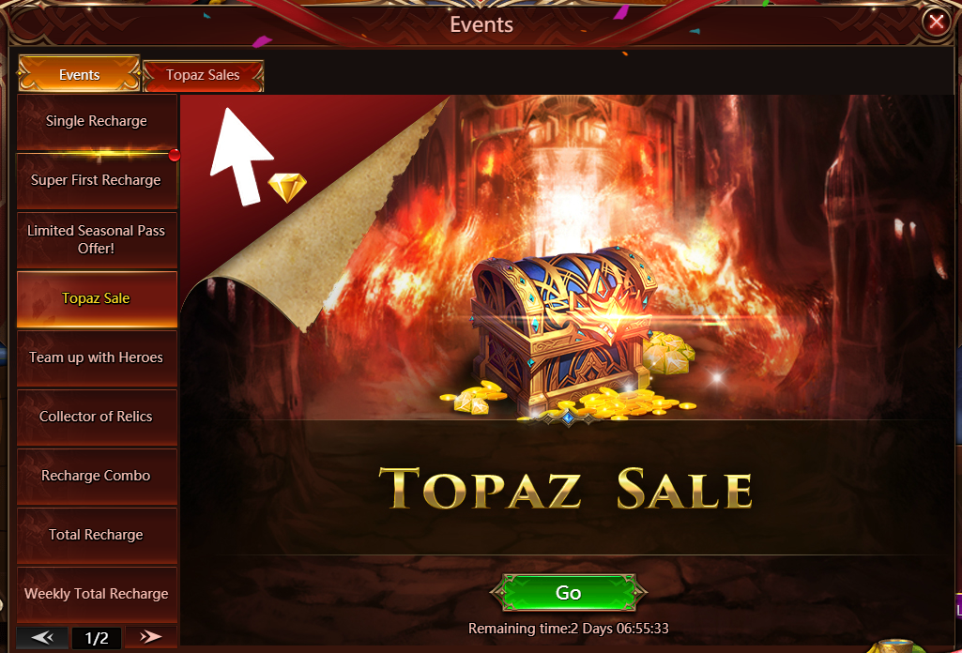
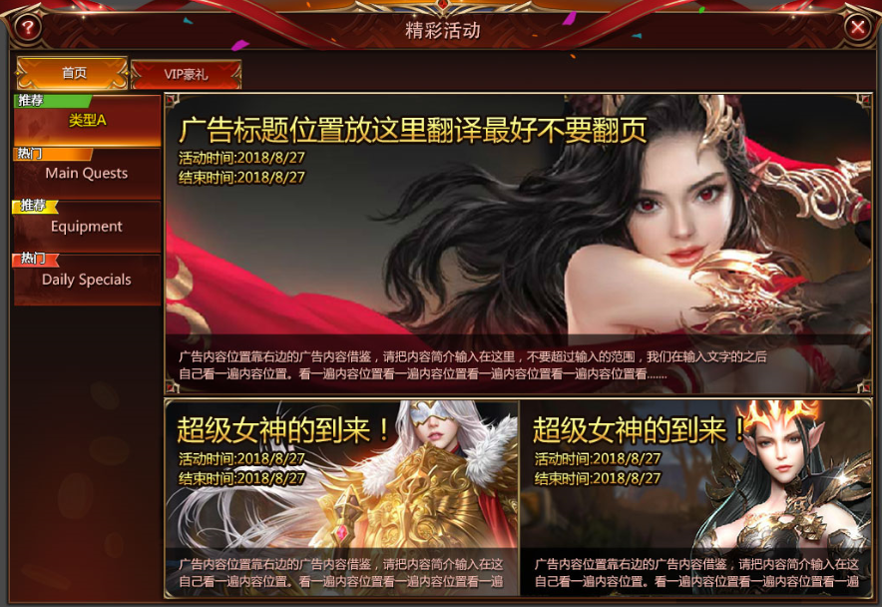

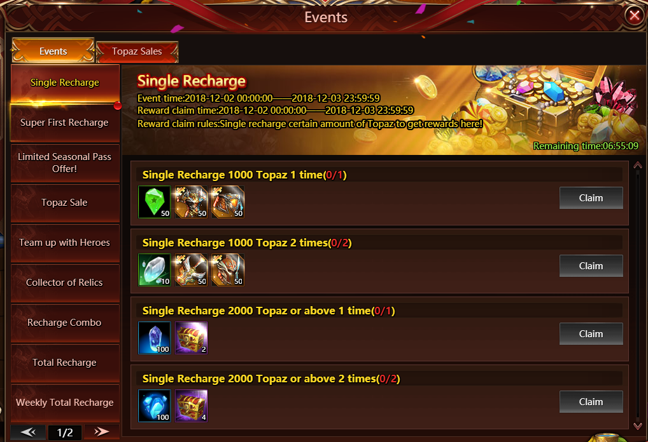

精彩活动的跳转支持在精彩活动模块内跳转（运营可配置）
 | 跳转至指定页签内的指定活动
 | 跳转至指定的页签，默认选择排在首位的活动

